1GD-FR-0020
 |  |  |  |  |  |  | PROCESO DE GESTIÓN DOCUMENTAL |  |  |  |  |  |  |  |  | POLICÍA NACIONAL
Código:1GD-FR-0020
Fecha: 04/07/2018 |  |  |  |  |  |  | DIAGNÓSTICO INTEGRAL PARA LOS ARCHIVOS DE LA POLICÍA NACIONAL
Versión: 0

CIUDAD: MONTERIA |  |  |  |  |  |  |  |  |  | FECHA ELABORACIÓN DEL DIAGNÓSTICO: |  |  |  |  |  |  | 5 |  | 1 |  | 2024
RESPONSABLE DEL DILIGENCIAMIENTO:
A. IDENTIFICACIÓN
CÓDIGO Y NOMBRE DE LA UNIDAD: 3.8.6.5 DEPARTAMENTO DE POLICIA CÓRDOBA
FECHA DE CREACIÓN DE LA UNIDAD: 05 DE JULIO DE 1.952 |  |  |  |  |  |  |  |  |  | ACTO ADMINISTRATIVO DE CREACIÓN DE LA UNIDAD: DECRETO N° 20 DEL 05 DE JULIO DE 1.952
DIRECCIÓN DE LA UNIDAD: CALLE 27 N° 04-08 Barrio Centro |  |  |  |  |  |  |  |  |  | ACTO ADMINISTRATIVO VIGENTE DE LA UNIDAD: Resolución Nro. 02436 del 07-06-2014
CORREO ELECTRÓNICO DE LA UNIDAD: decor.coman@policia.gov.co |  |  |  |  |  |  |  |  |  | TELÉFONO CELUAR: 320 3046814 - AVANTEL: 350 3403236 |  |  |  |  |  |  |  | IP: NO TIENE
A.1 DIRECTOR, COMANDANTE O JEFE DE LA UNIDAD:
NOMBRE:
GRADO: |  |  | CORONEL
CARGO: |  |  | COMANDANTE DEPARTAMENTO
TIEMPO EN EL CARGO: |  |  |  | 1 AÑO 4 MESES 11 DÍAS
A.2 ADMINISTRACIÓN DEL ARCHIVO
Jefe Grupo de Gestión Documental
NOMBRES Y APELLIDOS: |  |  |  |  |  |  |  |  |  | CAPACITACIÓN O CURSOS EN GESTIÓN DOCUMENTAL Y ARCHIVÍSTICA
GRADO: SUBCOMISARIO |  |  |  |  |  |  |  |  |  | 1 | CURSO ADMINISTRACION DOCUMENTAL EN EL ENTORNO LABORAL (SENA VIRTUAL)
CARGO: JEFE GRUPO GESTION DOCUMENTAL |  |  |  |  |  |  |  |  |  | 2 | CURSO ORGANIZACIÓN DOCUMENTAL EN EL ENTORNO LABORAL (SENA VIRTUAL)
TIEMPO EN EL PROCESO DE GESTIÓN DOCUMENTAL |  |  |  |  |  |  |  |  |  | 3
TIEMPO EN LA INSTITUCIÓN |  |  |  |  |  |  |  |  |  | 4
CORREO INSTITUCIONAL: |  |  |  |  |  |  |  |  |  | 5
No. CELULAR: |  |  |  |  |  |  |  |  |  | 6
No IP DE LA OFICINA Y/O GRUPO: no tiene |  |  |  |  |  |  |  |  |  | 7
CONDICIÓN MÉDICO LABORAL: |  |  |  |  |  |  |  |  |  | 8
Funciones del Jefe Grupo de Gestión Documental
1 | Supervisar el trámite en las ventanillas únicas de la documentación oficial a través de mecanismos para que se garantice el manejo expedito y controlado de la correspondencia.
2 | Verificar el cumplimiento a los lineamientos del proceso de gestión documental, respecto al control de registros para que se ejecuten las directrices y regulaciones de los entes competentes.
3 | Supervisar la ejecución del procedimiento archivo central con el fin de garantizar la disponibilidad e integridad de los activos de información para la consulta.
4 | Proyectar las modificaciones o actualizaciones de las tablas de retención documental cuando se requiera, para el trámite respectivo ante el comité de archivo de la unidad.
5 | Brindar la información que corresponda de acuerdo a la naturaleza del cargo, a quien la requiera, siguiendo los lineamientos de la normativa establecida.
6 | Implementar el sistema de gestión integral de acuerdo con los lineamientos institucionales, efectuando mejora continua en los procesos que lo requieran.
7 | Guardar la reserva y confidencialidad de los documentos e información que sea de su conocimiento dentro del cumplimiento de sus funciones.
Responsable Archivo Central
NOMBRES Y APELLIDOS: |  |  |  |  |  |  |  |  |  | CAPACITACIÓN O CURSOS EN GESTIÓN DOCUMENTAL Y ARCHIVÍSTICA
GRADO: SUBINTENDENTE |  |  |  |  |  |  |  |  |  | 1 | CURSO ADMINISTRACION DOCUMENTAL EN EL ENTORNO LABORAL (SENA VIRTUAL)
CARGO: RESPONSABLE ARCHIVO CENTRAL |  |  |  |  |  |  |  |  |  | 2
TIEMPO EN EL PROCESO DE GESTIÓN DOCUMENTAL |  |  |  |  |  |  |  |  |  | 3
TIEMPO EN LA INSTITUCIÓN |  |  |  |  |  |  |  |  |  | 4
CORREO INSTITUCIONAL: |  |  |  |  |  |  |  |  |  | 5
No. CELULAR: |  |  |  |  |  |  |  |  |  | 6
No IP DE LA OFICINA Y/O GRUPO: no tiene |  |  |  |  |  |  |  |  |  | 7
CONDICIÓN MÉDICO LABORAL: |  |  |  |  |  |  |  |  |  | 8
Funciones del Responsable Archivo Central
1 | Revisar los parámetros establecidos en gestión documental con el fin de garantizar los niveles de seguridad y confidencialidad de la información
2 | Llevar el control de la entrada y salida de documentos que se encuentren bajo su responsabilidad siguiendo los procedimientos establecidos con el fin de prevenir la pérdida de información.
3 | Revisar los conceptos técnicos sobre gestión documental emitidos por el grupo con el fin de que cumplan con las directrices de la Institución y estatal.
4 | Brindar la información que corresponda de acuerdo a la naturaleza del cargo, a quien la requiera, siguiendo los lineamientos de la normativa establecida.
5 | Guardar la reserva y confidencialidad de los documentos e información que sea de su conocimiento dentro del cumplimiento de sus funciones.
6 | Realizar las actividades establecidas en la gestión documental, aplicando la normativa vigente.
7 | Implementar el sistema de gestión integral de acuerdo con los lineamientos institucionales, efectuando mejora continua en los procesos que lo requieran.
TALENTO HUMANO
GRADO | APELLIDOS Y NOMBRES |  |  |  |  | CÉDULA | CARGO ACTUAL | No. De Celular | TIEMPO DE SERVICIO EN LA UNIDAD |  |  | TIEMPO EN EL PROCESO DE GESTIÓN DOCUMENTAL |  |  | NIVEL ACADÉMICO |  |  |  |  | CONDICIÓN MÉDICO LABORAL
 |  |  |  |  |  |  |  |  | Años | Meses | Días | Años | Meses | Días
SC |  |  |  |  |  |  | JEFE GRUPO |  |  |  |  |  |  |  | TÉCNICO
SI |  |  |  |  |  |  | RESPONSABLE ARCHIVO CENTRAL |  |  |  |  |  |  |  | TÉCNICO
APA |  |  |  |  |  |  | AUXILIAR DE ARCHIVO |  |  |  |  |  |  |  | TÈCNICA
APA |  |  |  |  |  |  | RESPONSABLE VENTANILLA UNICA |  |  |  |  |  |  |  | PROFESIONAL
A.3 NIVEL Y TIPO DE ARCHIVO
NIVEL DE LA UNIDAD |  |  |  |  |  | Asesor |  | Control |  | Operativo |  |  |  | Administrativo |  |  |  |  | Docente
 |  |  |  |  |  |  |  |  |  | X
JURISDICCIÓN |  |  |  |  |  | Dirección |  |  | Oficina Asesora |  |  | Región |  | Metropolitana |  | Departamento |  |  | Escuela de Policía |  |  | Centro de Instrucción
 |  |  |  |  |  |  |  |  |  |  |  |  |  |  |  | X
MISIÓN DE LA UNIDAD |  |  |  |  |  | La misión del Departamento de Policía Córdoba está encaminada a contribuir con la satisfacción de las necesidades de seguridad y tranquilidad pública, mediante un efectivo servicio fundamentado en la prevención, investigación y control de delitos y contravenciones, coadyuvando a garantizar las condiciones necesarias para que los habitantes dentro de la jurisdicción de la unidad, puedan ejercer sus derechos y libertades públicas
SISTEMA DE ARCHIVO |  |  |  |  |  | Centralizado |  |  |  |  |  |  | Descentralizado
 |  |  |  |  |  | X
CLASES DE ARCHIVOS |  |  |  |  |  | Archivo de Gestión |  | Archivo de Central |  | Archivo Intermedio |  |  | Archivo Histórico |  |  | Número de Depósitos
 |  |  |  |  |  | X |  | X |  |  |  |  |  |  |  | 2
NUMERO DE DEPENDENCIAS |  |  |  |  |  | Operativas |  |  |  |  |  |  |  | Administrativas
 |  |  |  |  |  | 44 |  |  |  |  |  |  |  | 15
SERVICIOS QUE PRESTA |  |  |  |  |  | EL GRUPO DE GESTIÓN DOCUMENTAL - ARCHIVO CENTRAL PRESTA LOS SIGUIENTES SERVICIOS
 |  |  |  |  |  | 1 | Asesorías y Acompañamientos |  |  |  |  | Periodicidad |  | Mensual | Cantidad |  | 1 | Origen |  | Interno
 |  |  |  |  |  | 2 | Prestamos y Consultas de Documentos |  |  |  |  |  |  | Anual |  |  | 3 |  |  | Interno Y Externo
 |  |  |  |  |  | 3 | Requerimientos / Solicitudes |  |  |  |  |  |  | Semanal |  |  | 3 |  |  | Interno Y Externo
...
B1. DATOS GENERALES Y UBICACIÓN DEL DEPÓSITO DE ARCHIVO
B.5 EQUIPOS Y ENSERES
Accesorio |  |  |  |  |  |  |  | Cantidad | Accesorio |  |  |  |  | Cantidad | Accesorio |  |  |  |  |  | Cantidad
Cuenta con extintores CO2 (cuantos): |  |  |  |  |  |  |  | 1 | Termohigrómetros |  |  |  |  | 2 | Puestos de Trabajo |  |  |  |  |  | 4
Cuenta con extintores Multipropósito(cuantos): |  |  |  |  |  |  |  | 5 | Equipos de Computo |  |  |  |  | 2 | Teléfonos |  |  |  |  |  | 0
Cuenta con extractores de aire (cuantos): |  |  |  |  |  |  |  | 2 | Escáneres |  |  |  |  | 1 | Unidades de Conservación (Cajas) |  |  |  |  |  | 2,140
Cuenta con sensores de movimiento: |  |  |  |  |  |  |  | 0 | Impresoras |  |  |  |  | 0 | Unidades de Conservación (Carpetas) |  |  |  |  |  | 8,982
Deshumidificadores |  |  |  |  |  |  |  | 1 | Fotocopiadoras |  |  |  |  | 0 | Equipos de Microfilmación |  |  |  |  |  | 0
Otros, cuales? |  |  | Sensores de humo 2 Lúxometro 1
EVIDENCIA FOTOGRÁFICA
SE DEBERÁ ANEXAR FOTOGRAFÍAS QUE DEN CUANTA DE LAS CONDICIONES TÉCNICAS MÍNIMAS QUE PRESENTA LA ESTRUCTURA DEL ARCHIVO, EQUIPAMIENTO Y MOBILIARIO, ESTANTERÍA, SEÑALÉTICA Y SEGURIDAD, LAS ÁREAS COLINDANTES Y EL ESTADO DE LA INFORMACIÓN ADMINISTRADA POR LA UNIDAD
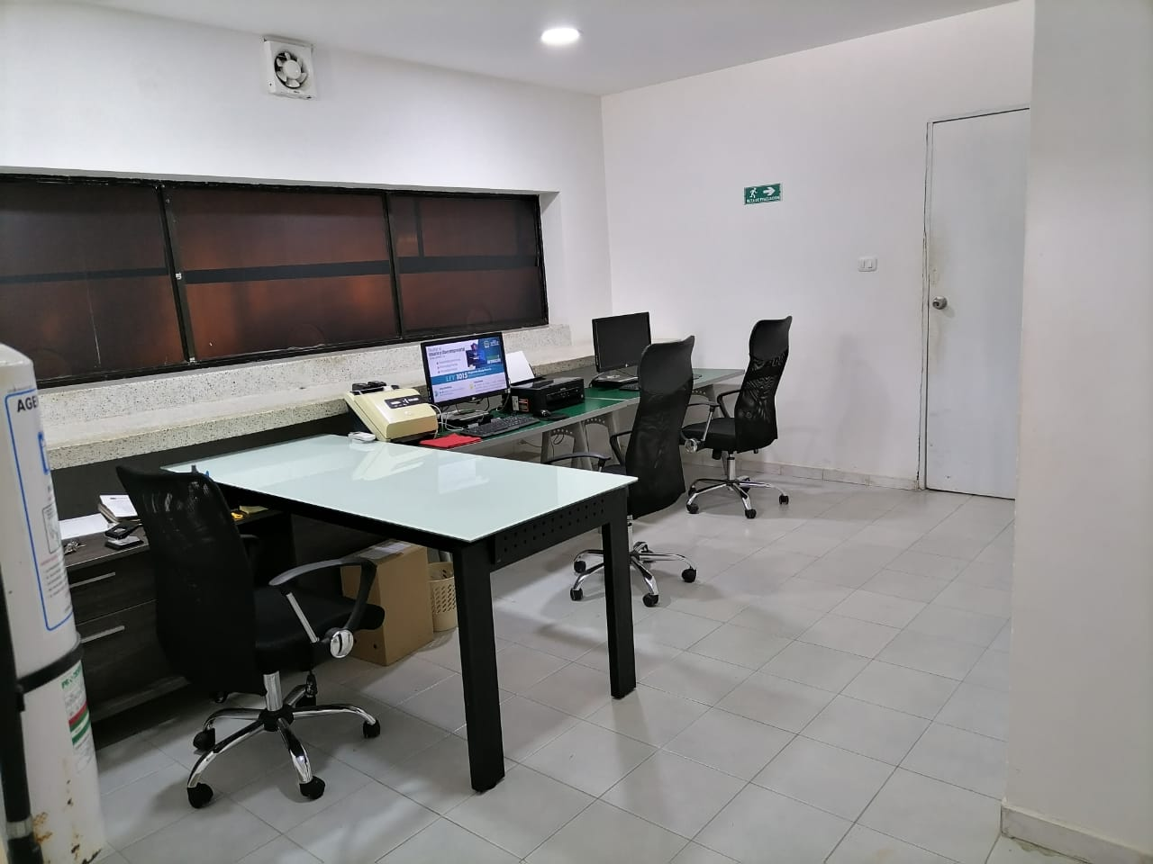
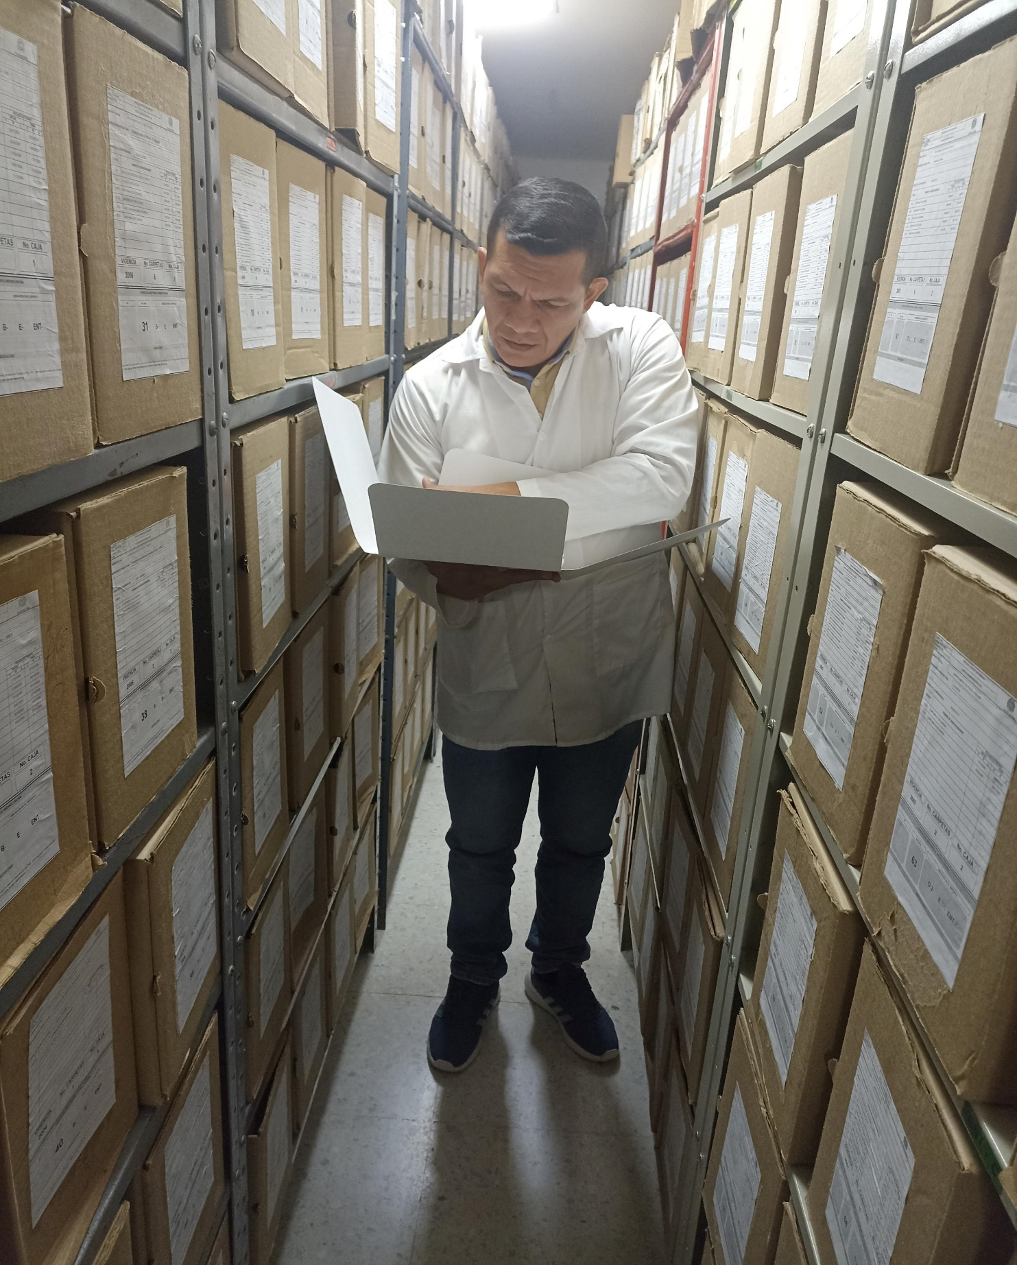
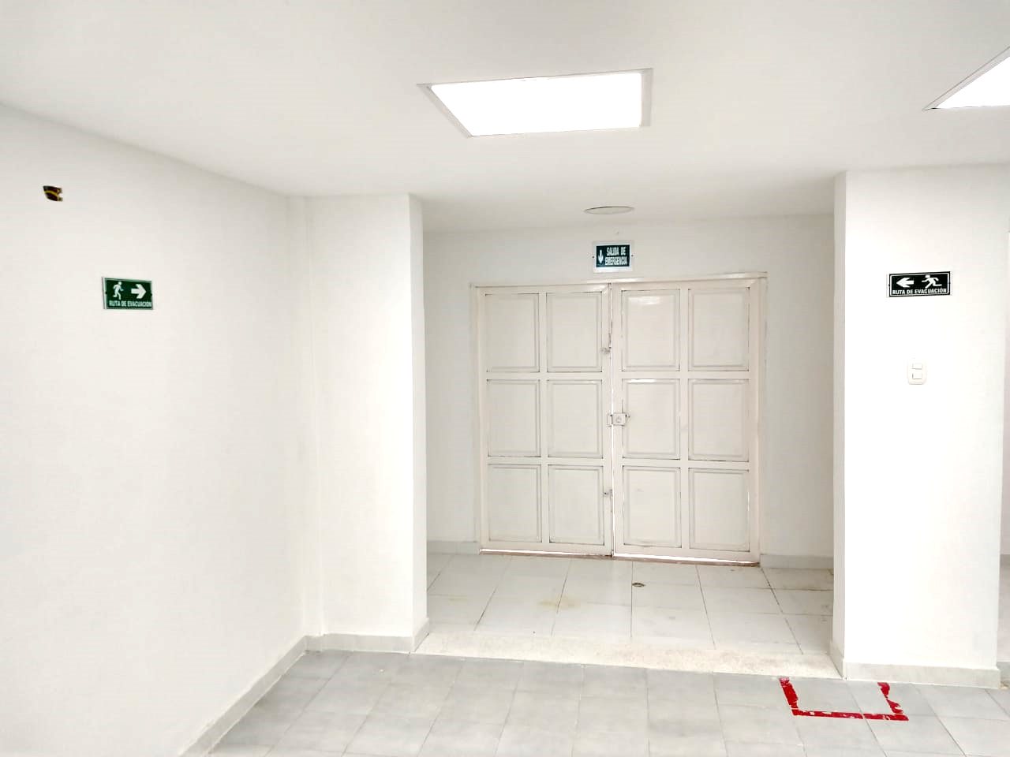
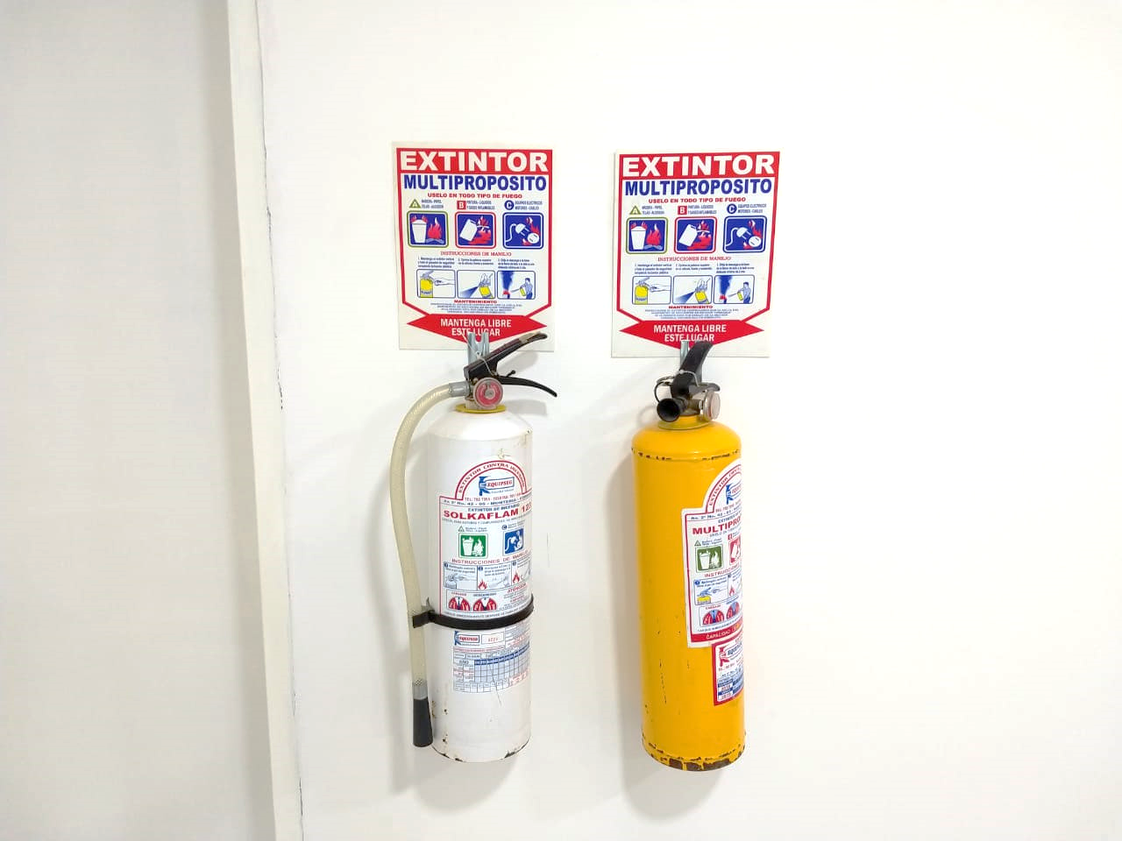

C. CARACTERÍSTICAS DE LA DOCUMENTACIÓN
IDENTIFICACIÓN DEL FONDO ACUMULDADO O DOCUMENTAL
UNIDAD POLICIAL |  |  |  |  |  |  | Departamento de Policía Córdoba |  |  |  | DEPENDENCIA PRODUCTORA: |  |  |  | Gestión Documental
ACERVO DOCUMENTAL
Fechas Extremas Acervo Documental |  |  |  |  |  | Cantidades de Unidades de Conservación Cajas |  | Cantidad Soporte Documental
Fecha Inicial |  | dia: | mes: | año: |  |  |  | Archivo de Gestión | Papel (carpetas) | Análogo | Digital | Planos | Libros | Videos | Fotografías |  | Cintas |  | Microfilmes |  |  | Pergaminos
fecha final |  | dia: | mes: | año:
Fecha Inicial |  | 1 | 8 | 1,959 |  | 1764 se cuenta con información de los años2.005, 2.006, 2.007, 2.008, 2.009 |  | Archivo Central | Papel (carpetas) | Análogo | Digital | Planos | Libros | Videos | Fotografías |  | Cintas |  | Microfilmes |  |  | Pergaminos
...
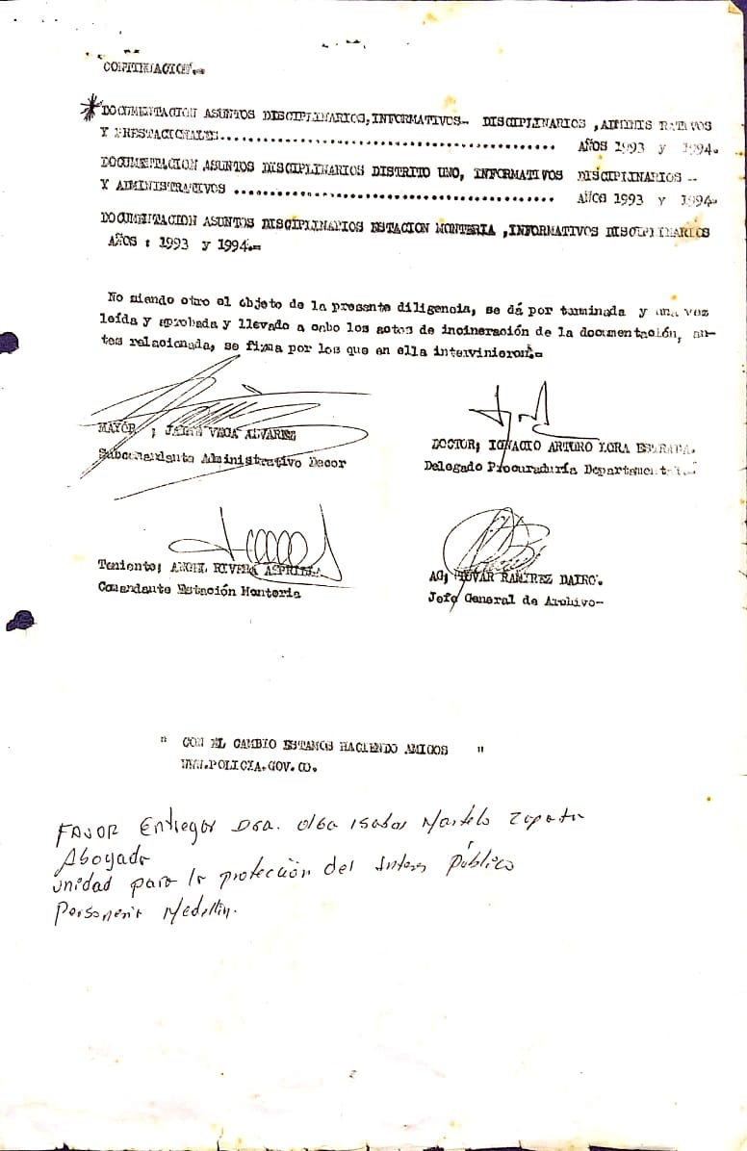
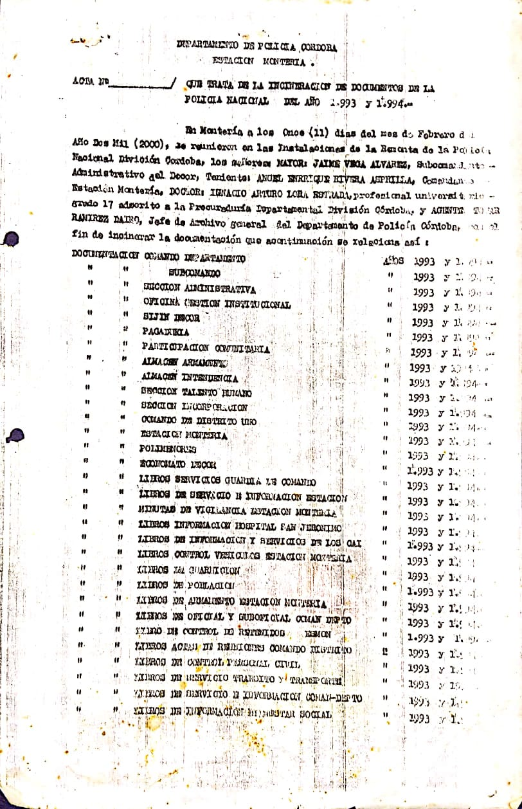
...
 |  | Clase de Archivo |  |  | Se ha presentado pérdida de información |  |  |  |  |  |  |  |  |  |  | Se dejo precedente de la pérdida (Informe de Novedades, inventarios, actas de comité, etc.)
 |  | Elija la opción correspondiente, de acuerdo al archivo que se encuentre administrando |  |  | SI | NO | Causa
 |  |  |  |  |  |  |  |  |  |  |  |  |  |  |  | SI | NO | Número y fecha del soporte generado
 |  |  |  |  |  | X
...
 |  |  |  |  |  |  | Archivo Central |  |  | inspección instalaciones archivo central DECOR |  |  | GS-2023-058627-DECOR |  |  | Anual
 |  |  |  |  |  |  | Archivo Central |  |  | Jornadas de limpieza en los depositos documentales |  |  | CRONOGRAMA DE SANEAMIENTO AMBIENTAL Y LIMPIEZA ARCHIVO CENTRAL DECOR |  |  | Diairiamente
 |  |  |  |  |  |  | Archivo Central |  |  | Control del entorno climático, temperatura y humedad relativa para proteger la documentación presente en los depositos de almacenamiento |  |  | Diligenciamiento del formato 1GD-FR-0015 REGISTRO DE CONTROL AMBIENTAL |  |  | Diariamente
 |  |  |  |  |  |  | Archivo Central |  |  | Se realizan las actividades correctivas de reemplazo de las unidades de conservación que presentan un desgaste o deterioro considerable, evitando que se ponga en riesgo la conservación de la documentación |  |  | GS–2023-092670-DECOR |  |  | Trimestral
 |  |  |  |  |  |  | Archivo Central |  |  | Actualización del plan de Prevención de emergencias y Atención de desastres, Socialización del Plan al personal de la unidad |  |  | PLÁN DE PREVENCIÓN DE EMERGENCIAS Y ATENCIÓN DE DESASTRES ARCHIVO CENTRAL - DEPARTAMENTO DE POLICÍA CÓRDOBA Acta Nro. AC-2023-014511-DECOR |  |  | Anual
...
 |  |  |  |  |  |  | Archivo Central |  |  | inspección instalaciones archivo central DECOR |  |  | GS-2023-058627-DECOR |  |  | Anual
 |  |  |  |  |  |  | Clase de Archivo |  |  | Actividad |  |  | Evidencia |  |  | periodicidad
 |  |  |  |  |  |  |  |  |  | NO APLICA |  |  | NO APLICA |  |  | No Aplica
...
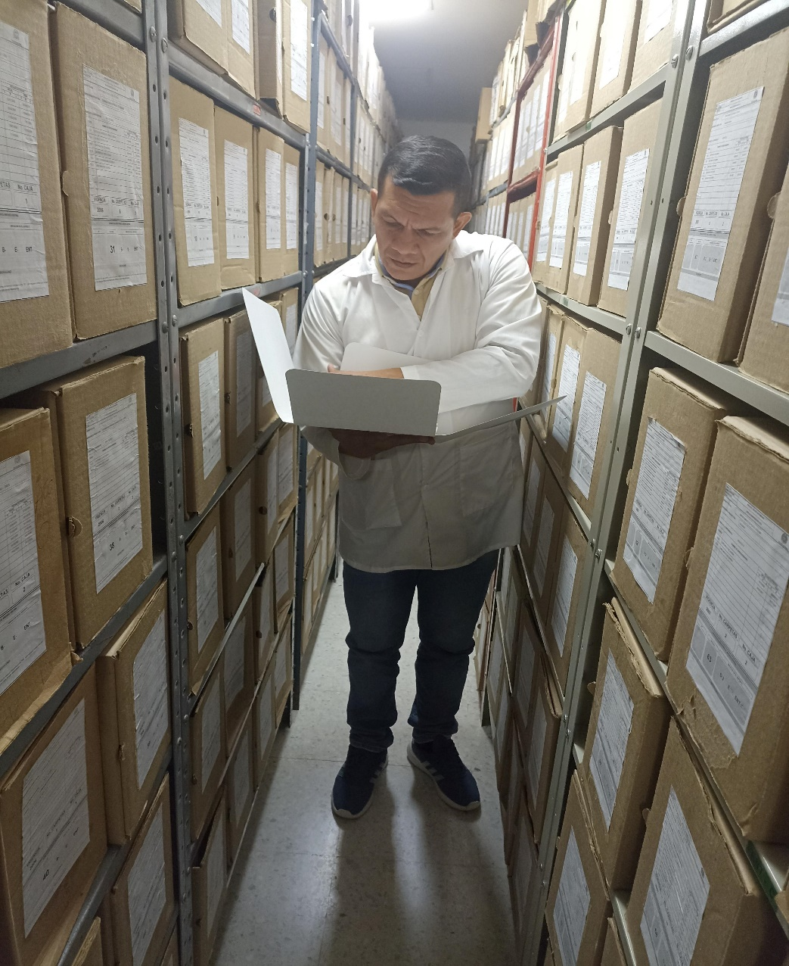
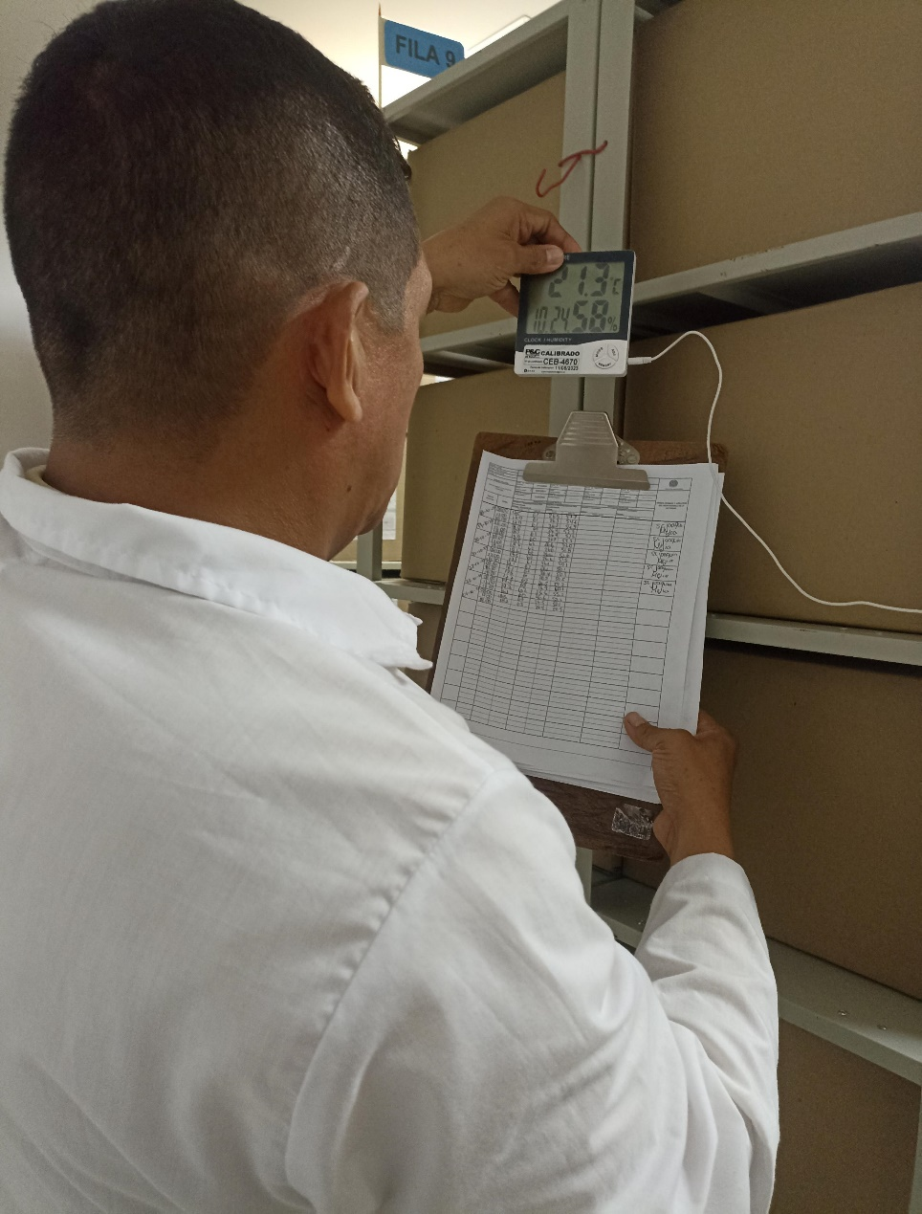

 |  |  |  | 5 | 1 | 2024 |  | Fecha de Elaboración |  | 5 | 1 | 2024 |  |  |  | VISTO BUENO JEFE DE LA UNIDAD
 |  |  |  | SC. |  |  |  | Jefe Grupo de Gestión Documental |  | SC. |  |  |  |  |  | Comandante de Unidad |  | CR.
 |  |  |  | Grado Nombres y Apellidos |  |  |  |  |  | Grado Nombres y Apellidos |  |  |  |  |  |  | Grado Nombres y Apellidos

 |  |  |  |  |  |  |  | Firma |  | _______________________________________ |  |  |  |  |  |  | Firma | _________________________________

